Прайс-лист
 | Прайс-лист - Швейная Фабрика "Детский Трикотаж 37"

Телефоны:
+7-901-684-38-26 / Nadezhda@ivdt37.ru - Надежда (менеджер по продажам)
+7-960-512-49-02 / info@ivdt37.ru - Юлия (менеджер по продажам в ТЦ "РИО")
+7-901-684-20-57 / opt@ivdt37.ru - Наталья (руководитель отдела продаж)
+7-910-680-67-65 - Наталья (организационные вопросы)
Адрес: Иваново ТЦ РИО, Кохомское шоссе 1Д, павильон 279
info@ivdt37.ru
www.ivdt37.ru

Актуальность прайса на: 2024-03-29 12:10:54
Шорты, бриджи, лосины
 | Картинка | Артикул | Наименование | Состав | Материал | URL | Цена () | Заказ | Сумма
1 | 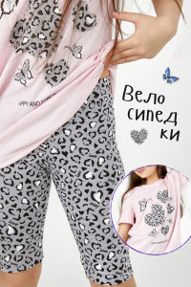 | ВЛ0003 | Велосипедки "Лео" 30 | 95% Хлопок, 5% Лайкра | Кулирка+лайкра | https://ivdt37.ru/product/velosipedki-leo-/?sku=7925&utm_source=price&utm_medium=price&utm_campaign=price | 250.00 | 0 | 0.00
2 |  |  | Велосипедки "Лео" 32 | 95% Хлопок, 5% Лайкра | Кулирка+лайкра | https://ivdt37.ru/product/velosipedki-leo-/?sku=7926&utm_source=price&utm_medium=price&utm_campaign=price | 250.00 | 0 | 0.00
3 |  |  | Велосипедки "Лео" 34 | 95% Хлопок, 5% Лайкра | Кулирка+лайкра | https://ivdt37.ru/product/velosipedki-leo-/?sku=7927&utm_source=price&utm_medium=price&utm_campaign=price | 250.00 | 0 | 0.00
4 |  |  | Велосипедки "Лео" 36 | 95% Хлопок, 5% Лайкра | Кулирка+лайкра | https://ivdt37.ru/product/velosipedki-leo-/?sku=7928&utm_source=price&utm_medium=price&utm_campaign=price | 250.00 | 0 | 0.00
5 | 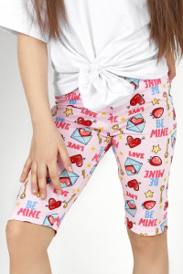 | ВЛ0004 | Велосипедки "Love" 28 | 95% Хлопок, 5% Лайкра | Кулирка+лайкра | https://ivdt37.ru/product/velosipedki-love-/?utm_source=price&utm_medium=price&utm_campaign=price | 250.00 | 0 | 0.00
6 |  |  | Велосипедки "Love" 32 | 95% Хлопок, 5% Лайкра | Кулирка+лайкра | https://ivdt37.ru/product/velosipedki-love-/?sku=7922&utm_source=price&utm_medium=price&utm_campaign=price | 250.00 | 0 | 0.00
7 |  |  | Велосипедки "Love" 34 | 95% Хлопок, 5% Лайкра | Кулирка+лайкра | https://ivdt37.ru/product/velosipedki-love-/?sku=7923&utm_source=price&utm_medium=price&utm_campaign=price | 250.00 | 0 | 0.00
8 |  |  | Велосипедки "Love" 36 | 95% Хлопок, 5% Лайкра | Кулирка+лайкра | https://ivdt37.ru/product/velosipedki-love-/?sku=7924&utm_source=price&utm_medium=price&utm_campaign=price | 250.00 | 0 | 0.00
9 | 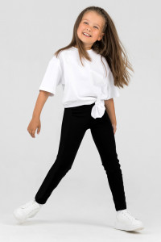 | БР0047 | Лосины:" Аэробика-Черные" 30 | 95% Хлопок, 5% Лайкра | Кулирка+лайкра | https://ivdt37.ru/product/losiny-aerobika-chernye/?sku=7665&utm_source=price&utm_medium=price&utm_campaign=price | 430.00 | 0 | 0.00
10 |  |  | Лосины:" Аэробика-Черные" 32 | 95% Хлопок, 5% Лайкра | Кулирка+лайкра | https://ivdt37.ru/product/losiny-aerobika-chernye/?sku=7666&utm_source=price&utm_medium=price&utm_campaign=price | 430.00 | 0 | 0.00
11 |  |  | Лосины:" Аэробика-Черные" 34 | 95% Хлопок, 5% Лайкра | Кулирка+лайкра | https://ivdt37.ru/product/losiny-aerobika-chernye/?sku=7667&utm_source=price&utm_medium=price&utm_campaign=price | 430.00 | 0 | 0.00
12 |  |  | Лосины:" Аэробика-Черные" 36 | 95% Хлопок, 5% Лайкра | Кулирка+лайкра | https://ivdt37.ru/product/losiny-aerobika-chernye/?sku=7668&utm_source=price&utm_medium=price&utm_campaign=price | 430.00 | 0 | 0.00
13 | 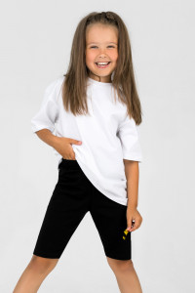 | ВЛ0002 | Велосипедки Гимнастика-Черные 30 | 95% Хлопок, 5% Лайкра | Кулирка+лайкра | https://ivdt37.ru/product/velosipedki-gimnastika-chernye/?sku=7685&utm_source=price&utm_medium=price&utm_campaign=price | 290.00 | 0 | 0.00
14 |  |  | Велосипедки Гимнастика-Черные 32 | 95% Хлопок, 5% Лайкра | Кулирка+лайкра | https://ivdt37.ru/product/velosipedki-gimnastika-chernye/?sku=7686&utm_source=price&utm_medium=price&utm_campaign=price | 290.00 | 0 | 0.00
15 |  |  | Велосипедки Гимнастика-Черные 34 | 95% Хлопок, 5% Лайкра | Кулирка+лайкра | https://ivdt37.ru/product/velosipedki-gimnastika-chernye/?sku=7687&utm_source=price&utm_medium=price&utm_campaign=price | 290.00 | 0 | 0.00
16 |  |  | Велосипедки Гимнастика-Черные 36 | 95% Хлопок, 5% Лайкра | Кулирка+лайкра | https://ivdt37.ru/product/velosipedki-gimnastika-chernye/?sku=7688&utm_source=price&utm_medium=price&utm_campaign=price | 290.00 | 0 | 0.00
17 | 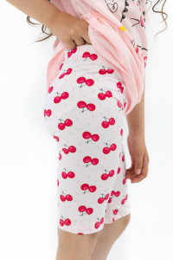 | ВЛ0006 | Велосипедки "Черешенка" 32 | 95% Хлопок, 5% Лайкра | Кулирка+лайкра | https://ivdt37.ru/product/velosipedki-chereshenka-/?sku=8281&utm_source=price&utm_medium=price&utm_campaign=price | 250.00 | 0 | 0.00
18 |  |  | Велосипедки "Черешенка" 34 | 95% Хлопок, 5% Лайкра | Кулирка+лайкра | https://ivdt37.ru/product/velosipedki-chereshenka-/?sku=8282&utm_source=price&utm_medium=price&utm_campaign=price | 250.00 | 0 | 0.00
19 |  |  | Велосипедки "Черешенка" 36 | 95% Хлопок, 5% Лайкра | Кулирка+лайкра | https://ivdt37.ru/product/velosipedki-chereshenka-/?sku=8283&utm_source=price&utm_medium=price&utm_campaign=price | 250.00 | 0 | 0.00
20 | 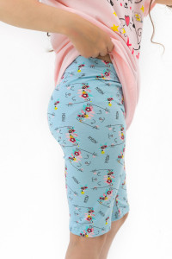 | ВЛ0005 | Велосипедки "Милли" 30 | 95% Хлопок, 5% Лайкра | Кулирка+лайкра | https://ivdt37.ru/product/velosipedki-milli-/?sku=8284&utm_source=price&utm_medium=price&utm_campaign=price | 250.00 | 0 | 0.00
21 |  |  | Велосипедки "Милли" 32 | 95% Хлопок, 5% Лайкра | Кулирка+лайкра | https://ivdt37.ru/product/velosipedki-milli-/?sku=8285&utm_source=price&utm_medium=price&utm_campaign=price | 250.00 | 0 | 0.00
22 |  |  | Велосипедки "Милли" 34 | 95% Хлопок, 5% Лайкра | Кулирка+лайкра | https://ivdt37.ru/product/velosipedki-milli-/?sku=8286&utm_source=price&utm_medium=price&utm_campaign=price | 250.00 | 0 | 0.00
23 | 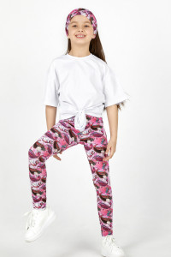 | БЛ0049 | Брюки: Лосины "Русалочка" 28 | 95% Хлопок, 5% Лайкра | Кулирка+лайкра | https://ivdt37.ru/product/bryuki-losiny-rusalochka-/?utm_source=price&utm_medium=price&utm_campaign=price | 350.00 | 0 | 0.00
24 |  |  | Брюки: Лосины "Русалочка" 30 | 95% Хлопок, 5% Лайкра | Кулирка+лайкра | https://ivdt37.ru/product/bryuki-losiny-rusalochka-/?sku=7841&utm_source=price&utm_medium=price&utm_campaign=price | 350.00 | 0 | 0.00
25 | 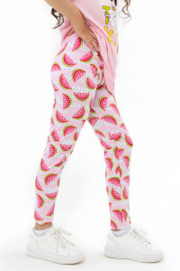 | БЛ0051 | Лосины "Sandia" 30 | 95% Хлопок, 5% Лайкра | Кулирка+лайкра | https://ivdt37.ru/product/losiny-sandia-/?sku=8260&utm_source=price&utm_medium=price&utm_campaign=price | 350.00 | 0 | 0.00
26 |  |  | Лосины "Sandia" 32 | 95% Хлопок, 5% Лайкра | Кулирка+лайкра | https://ivdt37.ru/product/losiny-sandia-/?sku=8261&utm_source=price&utm_medium=price&utm_campaign=price | 350.00 | 0 | 0.00
27 |  |  | Лосины "Sandia" 34 | 95% Хлопок, 5% Лайкра | Кулирка+лайкра | https://ivdt37.ru/product/losiny-sandia-/?sku=8262&utm_source=price&utm_medium=price&utm_campaign=price | 350.00 | 0 | 0.00
28 |  |  | Лосины "Sandia" 36 | 95% Хлопок, 5% Лайкра | Кулирка+лайкра | https://ivdt37.ru/product/losiny-sandia-/?sku=8263&utm_source=price&utm_medium=price&utm_campaign=price | 350.00 | 0 | 0.00
29 | 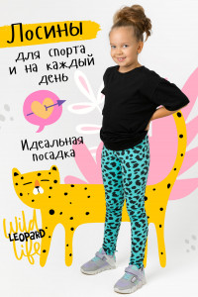 | БЛ0036 | Брюки: Лосины "Пятнышки" д. д. 28 | 70% Хлопок, 30% Пэ | Футер | https://ivdt37.ru/product/bryuki-losiny-pyatnyshki-d-d/?utm_source=price&utm_medium=price&utm_campaign=price | 480.00 | 0 | 0.00
30 |  |  | Брюки: Лосины "Пятнышки" д. д. 30 | 70% Хлопок, 30% Пэ | Футер | https://ivdt37.ru/product/bryuki-losiny-pyatnyshki-d-d/?sku=6638&utm_source=price&utm_medium=price&utm_campaign=price | 480.00 | 0 | 0.00
31 |  |  | Брюки: Лосины "Пятнышки" д. д. 32 | 70% Хлопок, 30% Пэ | Футер | https://ivdt37.ru/product/bryuki-losiny-pyatnyshki-d-d/?sku=6639&utm_source=price&utm_medium=price&utm_campaign=price | 480.00 | 0 | 0.00
32 | 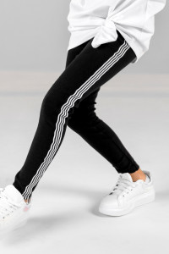 | БЛ0014 | Лосины "Полосы" д.д 28 | 95% Хлопок, 5% Лайкра | Рибана | https://ivdt37.ru/product/losiny-polosy-dlya-devochek/?utm_source=price&utm_medium=price&utm_campaign=price | 400.00 | 0 | 0.00
33 | 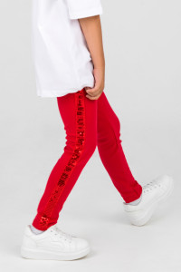 | БЛ0026 | Лосины "Гламур" д.д 28 | 95% Хлопок, 5% Лайкра | Рибана | https://ivdt37.ru/product/losiny-glamur-dlya-devochek/?utm_source=price&utm_medium=price&utm_campaign=price | 400.00 | 0 | 0.00
34 | 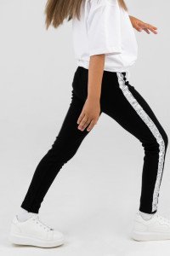 | БЛ0009 | Лосины "Диско" д.д 28 | 95% Хлопок, 5% Лайкра | Рибана | https://ivdt37.ru/product/losiny-disko-dlya-devochek/?utm_source=price&utm_medium=price&utm_campaign=price | 300.00 | 0 | 0.00
35 | 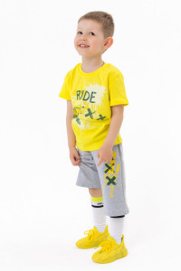 | БР0052 | Бриджи "Иксики" 38 | 65% хб, 32% пэ, 3% лайкра | Футер 2-х нитка | https://ivdt37.ru/product/bridzhi-risunok-melanzh-/?utm_source=price&utm_medium=price&utm_campaign=price | 550.00 | 0 | 0.00
36 |  |  | Бриджи "Иксики" 28 | 65% хб, 32% пэ, 3% лайкра | Футер 2-х нитка | https://ivdt37.ru/product/bridzhi-risunok-melanzh-/?sku=8232&utm_source=price&utm_medium=price&utm_campaign=price | 450.00 | 0 | 0.00
37 |  |  | Бриджи "Иксики" 30 | 65% хб, 32% пэ, 3% лайкра | Футер 2-х нитка | https://ivdt37.ru/product/bridzhi-risunok-melanzh-/?sku=8233&utm_source=price&utm_medium=price&utm_campaign=price | 450.00 | 0 | 0.00
38 |  |  | Бриджи "Иксики" 32 | 65% хб, 32% пэ, 3% лайкра | Футер 2-х нитка | https://ivdt37.ru/product/bridzhi-risunok-melanzh-/?sku=8234&utm_source=price&utm_medium=price&utm_campaign=price | 450.00 | 0 | 0.00
39 |  |  | Бриджи "Иксики" 34 | 65% хб, 32% пэ, 3% лайкра | Футер 2-х нитка | https://ivdt37.ru/product/bridzhi-risunok-melanzh-/?sku=8235&utm_source=price&utm_medium=price&utm_campaign=price | 550.00 | 0 | 0.00
40 |  |  | Бриджи "Иксики" 36 | 65% хб, 32% пэ, 3% лайкра | Футер 2-х нитка | https://ivdt37.ru/product/bridzhi-risunok-melanzh-/?sku=8236&utm_source=price&utm_medium=price&utm_campaign=price | 550.00 | 0 | 0.00
41 | 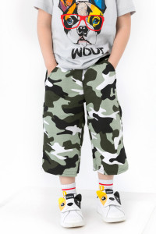 | БР0051 | Бриджи "Милитари" 28 | 70% Хлопок, 30% Пэ | Футер 2-х нитка | https://ivdt37.ru/product/bridzhi-militari-/?utm_source=price&utm_medium=price&utm_campaign=price | 350.00 | 0 | 0.00
42 | 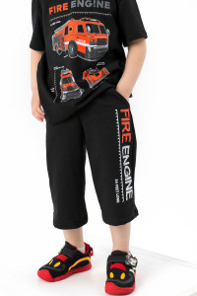 | БР0054 | Бриджи "Скорость" 38 | 74% хб, 21% пэ, 5% лайкра | Футер 2-х нитка | https://ivdt37.ru/product/bridzhi-risunok-chernyy-/?utm_source=price&utm_medium=price&utm_campaign=price | 550.00 | 0 | 0.00
43 |  |  | Бриджи "Скорость" 28 | 74% хб, 21% пэ, 5% лайкра | Футер 2-х нитка | https://ivdt37.ru/product/bridzhi-risunok-chernyy-/?sku=8222&utm_source=price&utm_medium=price&utm_campaign=price | 450.00 | 0 | 0.00
44 |  |  | Бриджи "Скорость" 30 | 74% хб, 21% пэ, 5% лайкра | Футер 2-х нитка | https://ivdt37.ru/product/bridzhi-risunok-chernyy-/?sku=8223&utm_source=price&utm_medium=price&utm_campaign=price | 450.00 | 0 | 0.00
45 |  |  | Бриджи "Скорость" 32 | 74% хб, 21% пэ, 5% лайкра | Футер 2-х нитка | https://ivdt37.ru/product/bridzhi-risunok-chernyy-/?sku=8224&utm_source=price&utm_medium=price&utm_campaign=price | 450.00 | 0 | 0.00
46 |  |  | Бриджи "Скорость" 34 | 74% хб, 21% пэ, 5% лайкра | Футер 2-х нитка | https://ivdt37.ru/product/bridzhi-risunok-chernyy-/?sku=8225&utm_source=price&utm_medium=price&utm_campaign=price | 550.00 | 0 | 0.00
47 |  |  | Бриджи "Скорость" 36 | 74% хб, 21% пэ, 5% лайкра | Футер 2-х нитка | https://ivdt37.ru/product/bridzhi-risunok-chernyy-/?sku=8226&utm_source=price&utm_medium=price&utm_campaign=price | 550.00 | 0 | 0.00
48 | 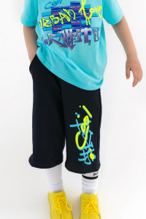 | БР0053 | Бриджи "Неон" 38 | 74% хб, 21% пэ, 5% лайкра | Футер 2-х нитка | https://ivdt37.ru/product/bridzhi-risunok-temno-siniy-/?utm_source=price&utm_medium=price&utm_campaign=price | 550.00 | 0 | 0.00
49 |  |  | Бриджи "Неон" 28 | 74% хб, 21% пэ, 5% лайкра | Футер 2-х нитка | https://ivdt37.ru/product/bridzhi-risunok-temno-siniy-/?sku=8227&utm_source=price&utm_medium=price&utm_campaign=price | 450.00 | 0 | 0.00
50 |  |  | Бриджи "Неон" 30 | 74% хб, 21% пэ, 5% лайкра | Футер 2-х нитка | https://ivdt37.ru/product/bridzhi-risunok-temno-siniy-/?sku=8228&utm_source=price&utm_medium=price&utm_campaign=price | 450.00 | 0 | 0.00
51 |  |  | Бриджи "Неон" 32 | 74% хб, 21% пэ, 5% лайкра | Футер 2-х нитка | https://ivdt37.ru/product/bridzhi-risunok-temno-siniy-/?sku=8229&utm_source=price&utm_medium=price&utm_campaign=price | 450.00 | 0 | 0.00
52 |  |  | Бриджи "Неон" 34 | 74% хб, 21% пэ, 5% лайкра | Футер 2-х нитка | https://ivdt37.ru/product/bridzhi-risunok-temno-siniy-/?sku=8230&utm_source=price&utm_medium=price&utm_campaign=price | 550.00 | 0 | 0.00
53 |  |  | Бриджи "Неон" 36 | 74% хб, 21% пэ, 5% лайкра | Футер 2-х нитка | https://ivdt37.ru/product/bridzhi-risunok-temno-siniy-/?sku=8231&utm_source=price&utm_medium=price&utm_campaign=price | 550.00 | 0 | 0.00
54 | 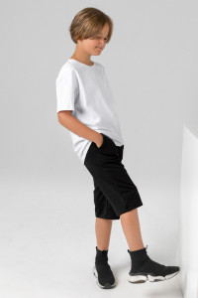 | БР0055 | Бриджи "Черный" 28 | 74% хб, 21% пэ, 5% лайкра | Футер 2-х нитка | https://ivdt37.ru/product/bridzhi-chernyy-/?utm_source=price&utm_medium=price&utm_campaign=price | 480.00 | 0 | 0.00
55 |  |  | Бриджи "Черный" 30 | 74% хб, 21% пэ, 5% лайкра | Футер 2-х нитка | https://ivdt37.ru/product/bridzhi-chernyy-/?sku=8391&utm_source=price&utm_medium=price&utm_campaign=price | 480.00 | 0 | 0.00
56 |  |  | Бриджи "Черный" 32 | 74% хб, 21% пэ, 5% лайкра | Футер 2-х нитка | https://ivdt37.ru/product/bridzhi-chernyy-/?sku=8392&utm_source=price&utm_medium=price&utm_campaign=price | 480.00 | 0 | 0.00
57 |  |  | Бриджи "Черный" 34 | 74% хб, 21% пэ, 5% лайкра | Футер 2-х нитка | https://ivdt37.ru/product/bridzhi-chernyy-/?sku=8393&utm_source=price&utm_medium=price&utm_campaign=price | 520.00 | 0 | 0.00
58 |  |  | Бриджи "Черный" 36 | 74% хб, 21% пэ, 5% лайкра | Футер 2-х нитка | https://ivdt37.ru/product/bridzhi-chernyy-/?sku=8422&utm_source=price&utm_medium=price&utm_campaign=price | 520.00 | 0 | 0.00
59 |  |  | Бриджи "Черный" 38 | 74% хб, 21% пэ, 5% лайкра | Футер 2-х нитка | https://ivdt37.ru/product/bridzhi-chernyy-/?sku=8453&utm_source=price&utm_medium=price&utm_campaign=price | 520.00 | 0 | 0.00
60 | 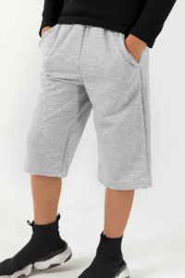 | БР0038 | Бриджи "Меланж" 28 | 74% хб, 21% пэ, 5% лайкра | Футер 2-х нитка | https://ivdt37.ru/product/bridzhi-melanzh-/?utm_source=price&utm_medium=price&utm_campaign=price | 400.00 | 0 | 0.00
61 |  |  | Бриджи "Меланж" 30 | 74% хб, 21% пэ, 5% лайкра | Футер 2-х нитка | https://ivdt37.ru/product/bridzhi-melanzh-/?sku=6946&utm_source=price&utm_medium=price&utm_campaign=price | 400.00 | 0 | 0.00
62 |  |  | Бриджи "Меланж" 32 | 74% хб, 21% пэ, 5% лайкра | Футер 2-х нитка | https://ivdt37.ru/product/bridzhi-melanzh-/?sku=6947&utm_source=price&utm_medium=price&utm_campaign=price | 400.00 | 0 | 0.00
63 |  |  | Бриджи "Меланж" 34 | 74% хб, 21% пэ, 5% лайкра | Футер 2-х нитка | https://ivdt37.ru/product/bridzhi-melanzh-/?sku=6948&utm_source=price&utm_medium=price&utm_campaign=price | 450.00 | 0 | 0.00
64 |  |  | Бриджи "Меланж" 36 | 74% хб, 21% пэ, 5% лайкра | Футер 2-х нитка | https://ivdt37.ru/product/bridzhi-melanzh-/?sku=8454&utm_source=price&utm_medium=price&utm_campaign=price | 450.00 | 0 | 0.00
65 |  |  | Бриджи "Меланж" 38 | 74% хб, 21% пэ, 5% лайкра | Футер 2-х нитка | https://ivdt37.ru/product/bridzhi-melanzh-/?sku=8455&utm_source=price&utm_medium=price&utm_campaign=price | 450.00 | 0 | 0.00
66 | 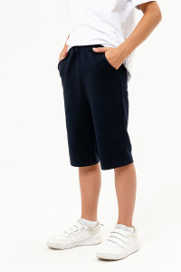 | БР0040 | Бриджи "Темно-синий" 28 | 74% хб, 21% пэ, 5% лайкра | Футер 2-х нитка | https://ivdt37.ru/product/bridzhi-temno-siniy-/?utm_source=price&utm_medium=price&utm_campaign=price | 480.00 | 0 | 0.00
67 |  |  | Бриджи "Темно-синий" 30 | 74% хб, 21% пэ, 5% лайкра | Футер 2-х нитка | https://ivdt37.ru/product/bridzhi-temno-siniy-/?sku=6958&utm_source=price&utm_medium=price&utm_campaign=price | 480.00 | 0 | 0.00
68 |  |  | Бриджи "Темно-синий" 32 | 74% хб, 21% пэ, 5% лайкра | Футер 2-х нитка | https://ivdt37.ru/product/bridzhi-temno-siniy-/?sku=6959&utm_source=price&utm_medium=price&utm_campaign=price | 480.00 | 0 | 0.00
69 |  |  | Бриджи "Темно-синий" 34 | 74% хб, 21% пэ, 5% лайкра | Футер 2-х нитка | https://ivdt37.ru/product/bridzhi-temno-siniy-/?sku=6960&utm_source=price&utm_medium=price&utm_campaign=price | 520.00 | 0 | 0.00
70 |  |  | Бриджи "Темно-синий" 36 | 74% хб, 21% пэ, 5% лайкра | Футер 2-х нитка | https://ivdt37.ru/product/bridzhi-temno-siniy-/?sku=8456&utm_source=price&utm_medium=price&utm_campaign=price | 520.00 | 0 | 0.00
71 |  |  | Бриджи "Темно-синий" 38 | 74% хб, 21% пэ, 5% лайкра | Футер 2-х нитка | https://ivdt37.ru/product/bridzhi-temno-siniy-/?sku=8457&utm_source=price&utm_medium=price&utm_campaign=price | 520.00 | 0 | 0.00
72 | 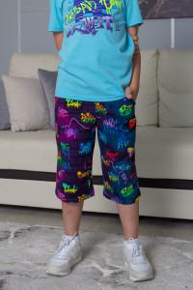 | БР0041 | Бриджи "Рисунок" 28 | 70% Хлопок, 30% Пэ | Футер 2-х нитка | https://ivdt37.ru/product/bridzhi-risunok-/?utm_source=price&utm_medium=price&utm_campaign=price | 400.00 | 0 | 0.00
73 | 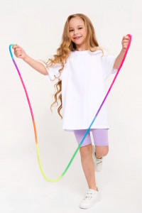 | ВЛ0009 | Велосипедки Гимнастика-Лаванда 30 | 95% Хлопок, 5% Лайкра | Кулирка+лайкра | https://ivdt37.ru/product/velosipedki-gimnastika-lavanda/?sku=9045&utm_source=price&utm_medium=price&utm_campaign=price | 290.00 | 0 | 0.00
74 |  |  | Велосипедки Гимнастика-Лаванда 32 | 95% Хлопок, 5% Лайкра | Кулирка+лайкра | https://ivdt37.ru/product/velosipedki-gimnastika-lavanda/?sku=9046&utm_source=price&utm_medium=price&utm_campaign=price | 290.00 | 0 | 0.00
75 |  |  | Велосипедки Гимнастика-Лаванда 34 | 95% Хлопок, 5% Лайкра | Кулирка+лайкра | https://ivdt37.ru/product/velosipedki-gimnastika-lavanda/?sku=9047&utm_source=price&utm_medium=price&utm_campaign=price | 290.00 | 0 | 0.00
76 |  |  | Велосипедки Гимнастика-Лаванда 36 | 95% Хлопок, 5% Лайкра | Кулирка+лайкра | https://ivdt37.ru/product/velosipedki-gimnastika-lavanda/?sku=9048&utm_source=price&utm_medium=price&utm_campaign=price | 290.00 | 0 | 0.00
77 |  |  | Велосипедки Гимнастика-Лаванда 38 | 95% Хлопок, 5% Лайкра | Кулирка+лайкра | https://ivdt37.ru/product/velosipedki-gimnastika-lavanda/?sku=9049&utm_source=price&utm_medium=price&utm_campaign=price | 290.00 | 0 | 0.00
78 | 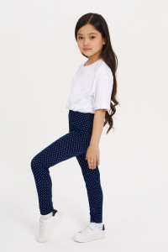 | ЛК0018 | Лосины: Аэробика-Горошек 30 | 95% Хлопок, 5% Лайкра | Кулирка+лайкра | https://ivdt37.ru/product/losiny-aerobika-goroshek-/?utm_source=price&utm_medium=price&utm_campaign=price | 350.00 | 0 | 0.00
79 |  |  | Лосины: Аэробика-Горошек 32 | 95% Хлопок, 5% Лайкра | Кулирка+лайкра | https://ivdt37.ru/product/losiny-aerobika-goroshek-/?sku=9222&utm_source=price&utm_medium=price&utm_campaign=price | 350.00 | 0 | 0.00
80 |  |  | Лосины: Аэробика-Горошек 34 | 95% Хлопок, 5% Лайкра | Кулирка+лайкра | https://ivdt37.ru/product/losiny-aerobika-goroshek-/?sku=9223&utm_source=price&utm_medium=price&utm_campaign=price | 350.00 | 0 | 0.00
81 |  |  | Лосины: Аэробика-Горошек 36 | 95% Хлопок, 5% Лайкра | Кулирка+лайкра | https://ivdt37.ru/product/losiny-aerobika-goroshek-/?sku=9224&utm_source=price&utm_medium=price&utm_campaign=price | 350.00 | 0 | 0.00
82 | 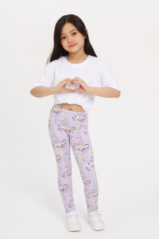 | ЛК0019 | Лосины: Аэробика-Сказка 32 | 95% Хлопок, 5% Лайкра | Кулирка+лайкра | https://ivdt37.ru/product/losiny-aerobika-skazka-/?sku=9227&utm_source=price&utm_medium=price&utm_campaign=price | 350.00 | 0 | 0.00
83 |  |  | Лосины: Аэробика-Сказка 34 | 95% Хлопок, 5% Лайкра | Кулирка+лайкра | https://ivdt37.ru/product/losiny-aerobika-skazka-/?sku=9228&utm_source=price&utm_medium=price&utm_campaign=price | 350.00 | 0 | 0.00
84 |  |  | Лосины: Аэробика-Сказка 36 | 95% Хлопок, 5% Лайкра | Кулирка+лайкра | https://ivdt37.ru/product/losiny-aerobika-skazka-/?sku=9229&utm_source=price&utm_medium=price&utm_campaign=price | 350.00 | 0 | 0.00
85 | 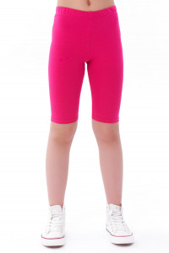 | ВЛ0010 | Велосипедки Гимнастика-Фуксия 30 | 95% Хлопок, 5% Лайкра | Кулирка+лайкра | https://ivdt37.ru/product/velosipedki-gimnastika-fuksiya/?sku=9074&utm_source=price&utm_medium=price&utm_campaign=price | 290.00 | 0 | 0.00
86 |  |  | Велосипедки Гимнастика-Фуксия 32 | 95% Хлопок, 5% Лайкра | Кулирка+лайкра | https://ivdt37.ru/product/velosipedki-gimnastika-fuksiya/?sku=9075&utm_source=price&utm_medium=price&utm_campaign=price | 290.00 | 0 | 0.00
87 |  |  | Велосипедки Гимнастика-Фуксия 34 | 95% Хлопок, 5% Лайкра | Кулирка+лайкра | https://ivdt37.ru/product/velosipedki-gimnastika-fuksiya/?sku=9076&utm_source=price&utm_medium=price&utm_campaign=price | 290.00 | 0 | 0.00
88 |  |  | Велосипедки Гимнастика-Фуксия 36 | 95% Хлопок, 5% Лайкра | Кулирка+лайкра | https://ivdt37.ru/product/velosipedki-gimnastika-fuksiya/?sku=9077&utm_source=price&utm_medium=price&utm_campaign=price | 290.00 | 0 | 0.00
89 |  |  | Велосипедки Гимнастика-Фуксия 38 | 95% Хлопок, 5% Лайкра | Кулирка+лайкра | https://ivdt37.ru/product/velosipedki-gimnastika-fuksiya/?sku=9078&utm_source=price&utm_medium=price&utm_campaign=price | 290.00 | 0 | 0.00
90 | 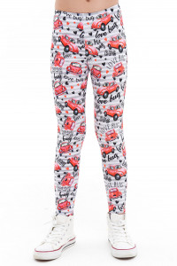 | ЛК0021 | Лосины: Аэробика-Машинки 30 | 95% Хлопок, 5% Лайкра | Кулирка+лайкра | https://ivdt37.ru/product/losiny-aerobika-mashinki/?utm_source=price&utm_medium=price&utm_campaign=price | 500.00 | 0 | 0.00
91 |  |  | Лосины: Аэробика-Машинки 32 | 95% Хлопок, 5% Лайкра | Кулирка+лайкра | https://ivdt37.ru/product/losiny-aerobika-mashinki/?sku=9293&utm_source=price&utm_medium=price&utm_campaign=price | 500.00 | 0 | 0.00
92 |  |  | Лосины: Аэробика-Машинки 34 | 95% Хлопок, 5% Лайкра | Кулирка+лайкра | https://ivdt37.ru/product/losiny-aerobika-mashinki/?sku=9294&utm_source=price&utm_medium=price&utm_campaign=price | 500.00 | 0 | 0.00
93 |  |  | Лосины: Аэробика-Машинки 36 | 95% Хлопок, 5% Лайкра | Кулирка+лайкра | https://ivdt37.ru/product/losiny-aerobika-mashinki/?sku=9295&utm_source=price&utm_medium=price&utm_campaign=price | 500.00 | 0 | 0.00
94 | 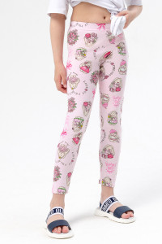 | ЛК0020 | Лосины: Аэробика-Зайка 30 | 95% Хлопок, 5% Лайкра | Кулирка+лайкра | https://ivdt37.ru/product/losiny-aerobika-zayka/?utm_source=price&utm_medium=price&utm_campaign=price | 350.00 | 0 | 0.00
95 |  |  | Лосины: Аэробика-Зайка 32 | 95% Хлопок, 5% Лайкра | Кулирка+лайкра | https://ivdt37.ru/product/losiny-aerobika-zayka/?sku=9301&utm_source=price&utm_medium=price&utm_campaign=price | 350.00 | 0 | 0.00
96 |  |  | Лосины: Аэробика-Зайка 34 | 95% Хлопок, 5% Лайкра | Кулирка+лайкра | https://ivdt37.ru/product/losiny-aerobika-zayka/?sku=9302&utm_source=price&utm_medium=price&utm_campaign=price | 350.00 | 0 | 0.00
97 |  |  | Лосины: Аэробика-Зайка 36 | 95% Хлопок, 5% Лайкра | Кулирка+лайкра | https://ivdt37.ru/product/losiny-aerobika-zayka/?sku=9303&utm_source=price&utm_medium=price&utm_campaign=price | 350.00 | 0 | 0.00
98 | 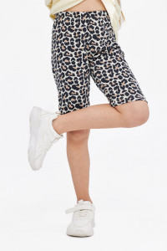 | ВЛ0014 | Велосипедки "LEO New" 36 | 95% Хлопок, 5% Лайкра | Кулирка+лайкра | https://ivdt37.ru/product/velosipedki-leo-new-/?sku=10102&utm_source=price&utm_medium=price&utm_campaign=price | 250.00 | 0 | 0.00
99 |  |  | Велосипедки "LEO New" 34 | 95% Хлопок, 5% Лайкра | Кулирка+лайкра | https://ivdt37.ru/product/velosipedki-leo-new-/?sku=10101&utm_source=price&utm_medium=price&utm_campaign=price | 250.00 | 0 | 0.00
100 |  |  | Велосипедки "LEO New" 30 | 95% Хлопок, 5% Лайкра | Кулирка+лайкра | https://ivdt37.ru/product/velosipedki-leo-new-/?utm_source=price&utm_medium=price&utm_campaign=price | 250.00 | 0 | 0.00
101 |  |  | Велосипедки "LEO New" 32 | 95% Хлопок, 5% Лайкра | Кулирка+лайкра | https://ivdt37.ru/product/velosipedki-leo-new-/?sku=10100&utm_source=price&utm_medium=price&utm_campaign=price | 250.00 | 0 | 0.00
102 | 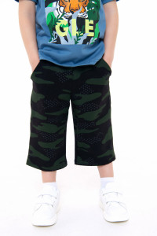 | БР0023 | Бриджи "КМФ" 34 | 74% хб, 21% пэ, 5% лайкра | Футер 2-х нитка | https://ivdt37.ru/product/bridzhi-kmf-/?sku=10035&utm_source=price&utm_medium=price&utm_campaign=price | 420.00 | 0 | 0.00
103 |  |  | Бриджи "КМФ" 32 | 74% хб, 21% пэ, 5% лайкра | Футер 2-х нитка | https://ivdt37.ru/product/bridzhi-kmf-/?sku=10034&utm_source=price&utm_medium=price&utm_campaign=price | 420.00 | 0 | 0.00
104 |  |  | Бриджи "КМФ" 30 | 74% хб, 21% пэ, 5% лайкра | Футер 2-х нитка | https://ivdt37.ru/product/bridzhi-kmf-/?sku=10033&utm_source=price&utm_medium=price&utm_campaign=price | 420.00 | 0 | 0.00
105 |  |  | Бриджи "КМФ" 28 | 74% хб, 21% пэ, 5% лайкра | Футер 2-х нитка | https://ivdt37.ru/product/bridzhi-kmf-/?utm_source=price&utm_medium=price&utm_campaign=price | 420.00 | 0 | 0.00
106 | 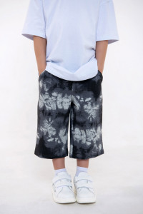 | БР0024 | Бриджи "Туман" 34 | 74% хб, 21% пэ, 5% лайкра | Футер 2-х нитка | https://ivdt37.ru/product/bridzhi-tuman-/?sku=10031&utm_source=price&utm_medium=price&utm_campaign=price | 420.00 | 0 | 0.00
107 |  |  | Бриджи "Туман" 32 | 74% хб, 21% пэ, 5% лайкра | Футер 2-х нитка | https://ivdt37.ru/product/bridzhi-tuman-/?sku=10030&utm_source=price&utm_medium=price&utm_campaign=price | 420.00 | 0 | 0.00
108 |  |  | Бриджи "Туман" 30 | 74% хб, 21% пэ, 5% лайкра | Футер 2-х нитка | https://ivdt37.ru/product/bridzhi-tuman-/?sku=10029&utm_source=price&utm_medium=price&utm_campaign=price | 420.00 | 0 | 0.00
109 |  |  | Бриджи "Туман" 28 | 74% хб, 21% пэ, 5% лайкра | Футер 2-х нитка | https://ivdt37.ru/product/bridzhi-tuman-/?utm_source=price&utm_medium=price&utm_campaign=price | 420.00 | 0 | 0.00
110 | 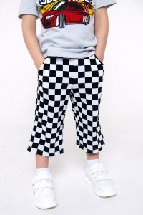 | БР0022 | Бриджи "Шахматы" 28 | 100% хлопок | Кулирка | https://ivdt37.ru/product/bridzhi-shakhmaty-/?utm_source=price&utm_medium=price&utm_campaign=price | 310.00 | 0 | 0.00
111 |  |  | Бриджи "Шахматы" 34 | 100% хлопок | Кулирка | https://ivdt37.ru/product/bridzhi-shakhmaty-/?sku=10027&utm_source=price&utm_medium=price&utm_campaign=price | 310.00 | 0 | 0.00
112 |  |  | Бриджи "Шахматы" 32 | 100% хлопок | Кулирка | https://ivdt37.ru/product/bridzhi-shakhmaty-/?sku=10026&utm_source=price&utm_medium=price&utm_campaign=price | 310.00 | 0 | 0.00
113 |  |  | Бриджи "Шахматы" 30 | 100% хлопок | Кулирка | https://ivdt37.ru/product/bridzhi-shakhmaty-/?sku=10025&utm_source=price&utm_medium=price&utm_campaign=price | 310.00 | 0 | 0.00
Подростковая коллекция
 | Картинка | Артикул | Наименование | Состав | Материал | URL | Цена () | Заказ | Сумма
1 | 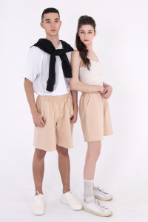 | НБР003 | Бриджи "Тo go" Beige 42-44 | 74% хб, 21% пэ, 5% лайкра | Футер 2-х нитка | https://ivdt37.ru/product/bridzhi-to-go-beige/?utm_source=price&utm_medium=price&utm_campaign=price | 0.00 | 0 | 0.00
2 |  |  | Бриджи "Тo go" Beige 46-48 | 74% хб, 21% пэ, 5% лайкра | Футер 2-х нитка | https://ivdt37.ru/product/bridzhi-to-go-beige/?sku=10254&utm_source=price&utm_medium=price&utm_campaign=price | 0.00 | 0 | 0.00
3 |  |  | Бриджи "Тo go" Beige 50-52 | 74% хб, 21% пэ, 5% лайкра | Футер 2-х нитка | https://ivdt37.ru/product/bridzhi-to-go-beige/?sku=10256&utm_source=price&utm_medium=price&utm_campaign=price | 0.00 | 0 | 0.00
 |  |  |  |  |  |  | Итого | 0 | 0.00

